1-25530
 | NIF : | 25530 |  | Nº LOCAL | 1
 | Nº Internacional | E-0194
 | LOCALIZACIÓN: | Extremo dique norte
 | UBICACIÓN: | Puerto de Gandía

 | (WGS84) Latitud | 38º 59.712' N | Longitud | 00º 8.666' W

 | (ETRS89) X | 747306.602 | Y | 4320123.404

 | TIPO: | Baliza
 | FORMA/MODELO: | Torre de hormigón triangular verde
 | MATERIAL | Hormigón
 | APARIENCIA: | DV 5s.
 | CARACTERÍSTICA: | L1 oc4 = 5 s
 | ELEVACIÓN: | 15m
 | ALTURA: | 7m
 | ALCANCE: | 7mn
 | LINTERNA: | DES 33 MaqVal. Bola leds 50 w Óptica300 mm
 | LITEPIPE: | Sí
 | ALIMENTACIÓN: | 220v
 | BATERÍAS: | Gel 180 amp/hora
 | TELECONTROL: | Sí RTU Nº 41
 | AIS: | Sí (SíNTÉTICO) nº 992241054

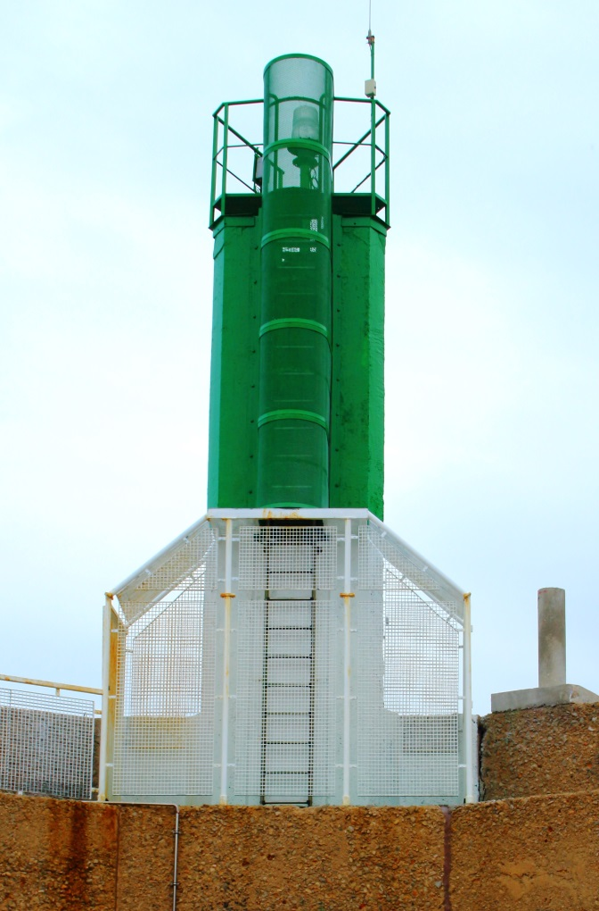

 |  |  |  | Fecha de toma:
 |  |  |  | 2016-11-18

 | NIF : | 25530 |  | Nº LOCAL | 1
 | Nº Internacional | E-0194
 | LOCALIZACIÓN: | Extremo dique norte
 | UBICACIÓN: | Puerto de Gandía

Observaciones:

Mantenimiento:
01/06/2004 Instalación linterna nueva, Batería antigua (08/03/1999)
01/06/2008 Cambio de cargador rectificador (avería)
25/09/2010 Instalación de Litepipes de leds
14/04/2014 Cambio de batería (Fullmen Gel 110 amp/h del año 2009)
10/11/2016 Cambio de LDR.
15/11/2016 Se pinta la torre dejando el tercio inferior de blanco.
10/07/2017 Se sustituyen las dos LDR y se sanea la instalación.

 | NIF : | 25530 |  | Nº LOCAL | 1
 | Nº Internacional | E-0194
 | LOCALIZACIÓN: | Extremo dique norte
 | UBICACIÓN: | Puerto de Gandía

Mantenimiento:

2-25545
 | NIF : | 25545 |  | Nº LOCAL | 2
 | Nº Internacional | E-0193
 | LOCALIZACIÓN: | Extremo del contradique
 | UBICACIÓN: | Puerto de Gandía

 | (WGS84) Latitud | 38º 59.661' N | Longitud | 00º 8.813' W

 | (ETRS89) X | 747097.922 | Y | 4320023.354

 | TIPO: | Baliza
 | FORMA/MODELO: | Torre de hormigón triangular
 | MATERIAL | Hormigón
 | APARIENCIA: | DR 5s.
 | CARACTERÍSTICA: | L1 oc4 = 5 s
 | ELEVACIÓN: | 9m
 | ALTURA: | 6m
 | ALCANCE: | 5mn
 | LINTERNA: | Des 33 Maq. Val.Bola de leds de 50 W ÓpticaFresnel 300mm
 | LITEPIPES: | Sí
 | ALIMENTACIÓN: | 220v
 | BATERÍAS: | Gel 100 A/H
 | TELECONTROL: | Sí RTU Nº 42

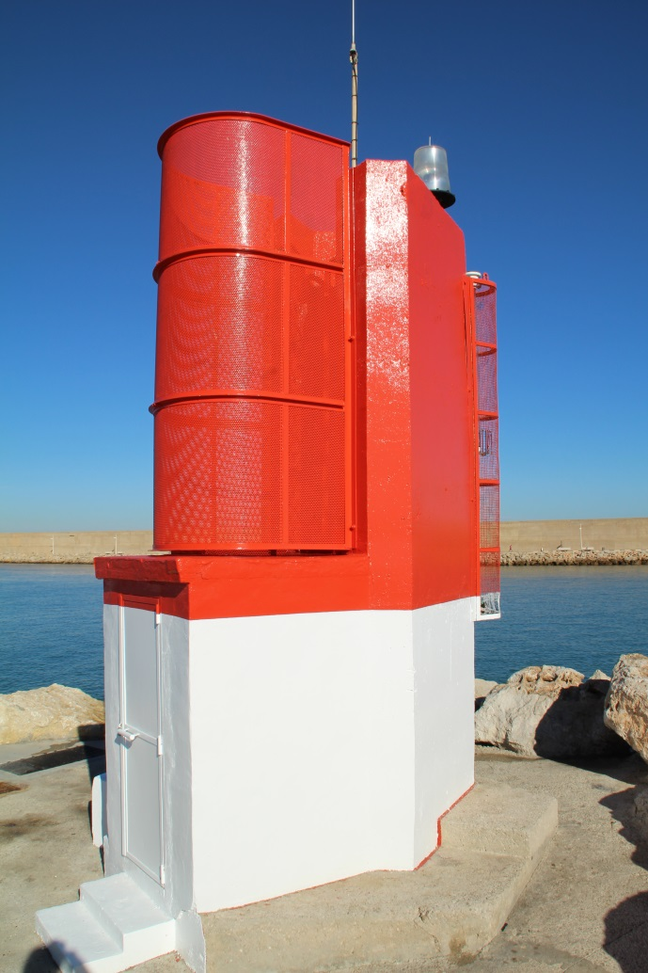

 |  |  |  | Fecha de toma:
 |  |  |  | 2016-11-18

 | NIF : | 25545 |  | Nº LOCAL | 2
 | Nº Internacional | E-0193
 | LOCALIZACIÓN: | Extremo del contradique
 | UBICACIÓN: | Puerto de Gandía

Observaciones:

Mantenimiento:
02/06/2004 Instalación equipo nuevo Batería antigua (17/02/1999)
02/04/2009 Instalación de Litepipes Cambio de baterías (Linterna y Litepipe)
08/11/2012 Sustitución de una LDR, LDR averiada
05/08/2016 Linterna apagada. Se repara en el mismo día.
12/09/2016 Se sustituye LDR y se modifica posición para evitar deslumbramientos.
15/11/2016 Se pinta la torre dejando el tercio inferior de blanco.

 | NIF : | 25545 |  | Nº LOCAL | 2
 | Nº Internacional | E-0193
 | LOCALIZACIÓN: | Extremo del contradique
 | UBICACIÓN: | Puerto de Gandía

Mantenimiento:

3-25552
 | NIF : | 25552 |  | Nº LOCAL | 3
 | Nº Internacional | E-0196
 | LOCALIZACIÓN: | Extremo Dique Sur
 | UBICACIÓN: | Puerto de Gandía

 | (WGS84) Latitud | 38º 59.736' N | Longitud | 00º 9.108' W

 | (ETRS89) X | 746666.723 | Y | 4320148.267

 | TIPO: | Baliza
 | FORMA/MODELO: | Torre cilíndrica y base troncopiramidal
 | MATERIAL | Poliester reforzado con fibra de vidrio
 | APARIENCIA: | Gp D (2) R 7s.
 | CARACTERÍSTICA: | L0,5 oc1,5 L0,5 oc4,5 = 7 s
 | ELEVACIÓN: | 6m
 | ALTURA: | 4m
 | ALCANCE: | 3mn
 | LINTERNA: | DES 22 Maq. Val. 8 coronas de leds Óptica BDL 120
 | ALIMENTACIÓN: | 220v
 | BATERÍAS: | Gel 100 A/h Cargador rectificiador: Victron 12 v
 | TELECONTROL: | Sí RTU Nº 55

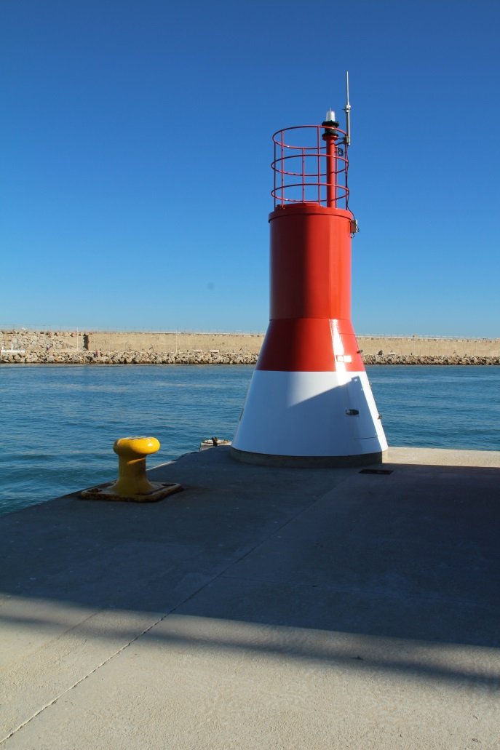

 |  |  |  | Fecha de toma:
 |  |  |  | 2016-11-18

 | NIF : | 25552 |  | Nº LOCAL | 3
 | Nº Internacional | E-0196
 | LOCALIZACIÓN: | Extremo Dique Sur
 | UBICACIÓN: | Puerto de Gandía

Observaciones:

Mantenimiento:
21/11/2005 Instalación en edificio caseta de bombas
21/05/2010 Instalación boya proviSíonal por obras Se anula la baliza
12/08/2011 Instalación torre TPS Maqu. Val. En ángulo nuevo muelle
13/10/2014 Restauración del firmvare de la RTU Motorola MOSCAD (Anfer)
13/10/2014 Reparación del transceptor de radio Motorola GP 340 (Anfer)
15/11/2016 Se pinta la torre dejando el tercio inferior de blanco.

 | NIF : | 25552 |  | Nº LOCAL | 3
 | Nº Internacional | E-0196
 | LOCALIZACIÓN: | Extremo Dique Sur
 | UBICACIÓN: | Puerto de Gandía

Mantenimiento:

4-25554
 | NIF : | 25554 |  | Nº LOCAL | 4
 | Nº Internacional
 | LOCALIZACIÓN: | Boya bifurcación
 | UBICACIÓN: | Puerto de Gandía

 | (WGS84) Latitud | 38º 59.789' N | Longitud | 00º 9.173' W

 | (ETRS89) X | 746570.292 | Y | 4320244.064

 | TIPO: | Boya
 | FORMA/MODELO: | De espeque roja/verde (Modelo EBM 15 - MSM)
 | MATERIAL | Acero con flotador de poliuretano-elastómero
 | APARIENCIA: | Gp D (2+1) V 14,5s.
 | CARACTERÍSTICA: | L0,5 oc1 L0,5 oc3 L0,5 oc9 = 14,5 s
 | ELEVACIÓN: | 2m
 | ALTURA: | 2m
 | ALCANCE: | 1mn
 | LINTERNA: | MCL 160 (MSM)
 | ALIMENTACIÓN: | Solar 1 panel de 5 watios
 | BATERÍAS: | 1 batería de 6 voltios y 12 amperios/hora
 | TELECONTROL: | NO
 | REFLEC. RADAR: | No lo neceSíta

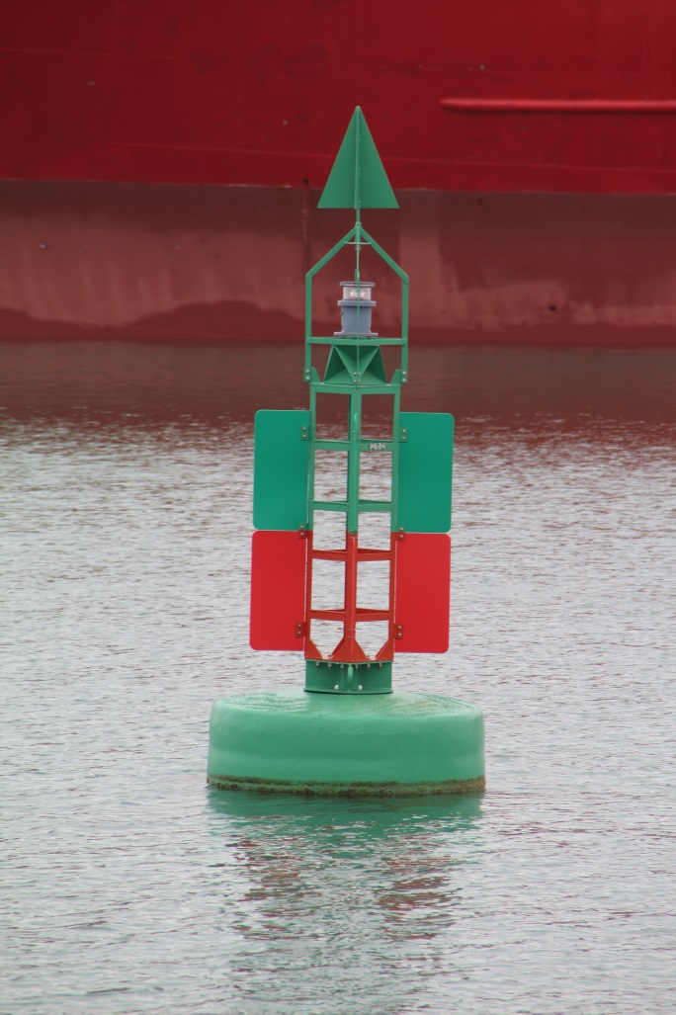

 |  |  |  | Fecha de toma:
 |  |  |  | 2013-11-20

 | NIF : | 25554 |  | Nº LOCAL | 4
 | Nº Internacional | 0
 | LOCALIZACIÓN: | Boya bifurcación
 | UBICACIÓN: | Puerto de Gandía

Observaciones:

Mantenimiento:
04/12/03 Instalación boya pequeña BKL 120 Marca la bifurcación del club náutico
04/03/04 Reparación del anclaje. Boya a la deriva
17/04/09 Instalación boya grande usada BDL120 Sustit. a la antigua y más pequeña
26/10/11 ReviSíón general de la boya. Todo correcto
21/05/13 Revisión general. Flotador oxidado y un panel roto
15/07/13 Sustitución del destellador y la LDR por avería
15/07/13 Sustitución de la óptica por deterioro
11/10/13 Sustitución de la boya en servicio por otra nueva de MSM (mod. EBM 15) y
linterna (mod. MCL 160) con batería de 6 volt. Y 12 amp/hora.
21/08/14 Revisión general y limpieza (todo bien).
07/09/15 Revisión general (todo bien).
10/08/16 Revisión general (buen estado).

 | NIF : | 25554 |  | Nº LOCAL | 4
 | Nº Internacional | 0
 | LOCALIZACIÓN: | Boya bifurcación
 | UBICACIÓN: | Puerto de Gandía

Mantenimiento:

5-25555
 | NIF : | 25555 |  | Nº LOCAL | 5
 | Nº Internacional | E-0196.2
 | LOCALIZACIÓN: | Dársena deportiva a estribor.
 | UBICACIÓN: | Puerto de Gandía

 | (WGS84) Latitud | 38º 59.815' N | Longitud | 00º 9.154' W

 | (ETRS89) X | 746595.592 | Y | 4320292.621

 | TIPO: | Baliza
 | FORMA/MODELO: | Columna cuadrangular verde
 | MATERIAL | Hormigón
 | APARIENCIA: | Gp D(2) V 7s.
 | CARACTERÍSTICA: | L0,5 oc1,5 L0,5 oc4,5 = 7 s
 | ELEVACIÓN: | 4m
 | ALTURA: | 2m
 | ALCANCE: | 1mn
 | LINTERNA: | DES 22 Maq. Val. 4 coronas de leds Óptica BDL 120
 | ALIMENTACIÓN: | 220 V
 | BATERÍAS: | Solar 100 amp/hora
 | TELECONTROL: | NO

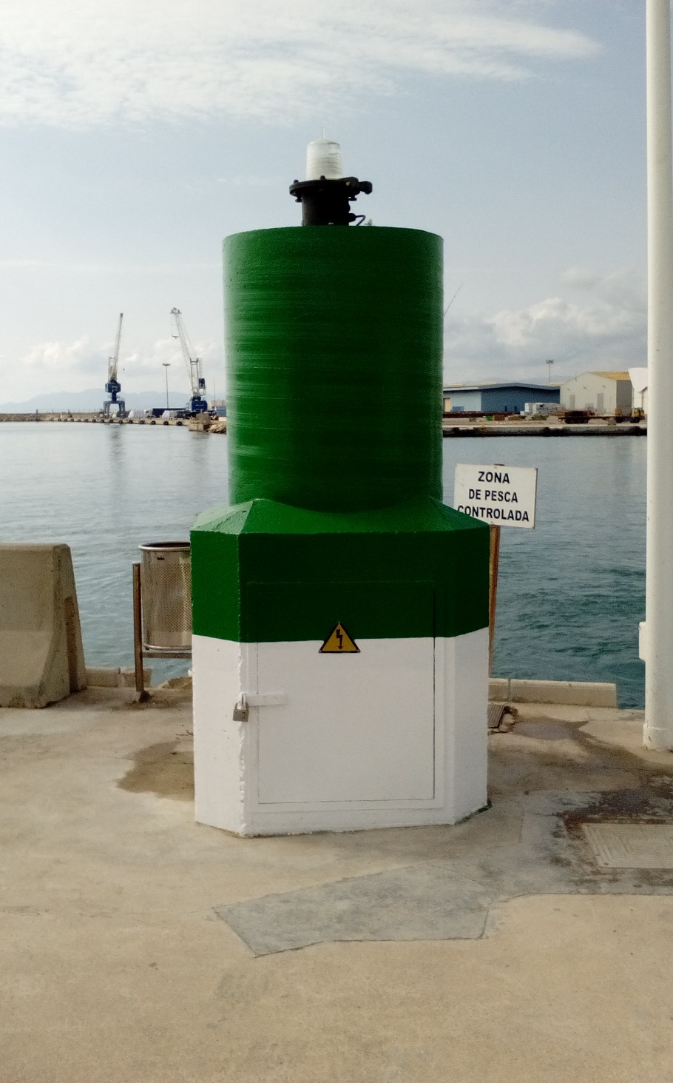

 |  |  |  | Fecha de toma:
 |  |  |  | 2018-07-03

 | NIF : | 25555 |  | Nº LOCAL | 5
 | Nº Internacional | E-0196.2
 | LOCALIZACIÓN: | Dársena deportiva a estribor.
 | UBICACIÓN: | Puerto de Gandía

Observaciones:

Mantenimiento:
27/10/2005 Instalación BDL 120 LMV
14/08/2007 Cambio de óptica. Rajas longitudinales en toda la superficie
25/02/2011 Cambio de óptica. Rajas longitudinales en toda la superficie
05/12/2012 Cambio de batería. Se instala una batería de gel de 100 amp/h
22/02/2016 Sustitución de la fuente de alimentación por avería.
15/11/2016 Se pinta la torre dejando el tercio inferior de blanco.
31/05/2018 Se retira la linterna para reformar la señal.
06/06/2018 Se termina la reforma y se vuelve a instalar la linterna en su sitio.
19/06/2018 Se apaga por la noche y se da de baja.
20/06/2018 Se sustituye el equipo luminoso por avería del termistor. Se da de alta.

 | NIF : | 25555 |  | Nº LOCAL | 5
 | Nº Internacional | E-0196.2
 | LOCALIZACIÓN: | Dársena deportiva a estribor.
 | UBICACIÓN: | Puerto de Gandía

Mantenimiento:

6-25560
 | NIF : | 25560 |  | Nº LOCAL | 6
 | Nº Internacional | E-0196.25
 | LOCALIZACIÓN: | Dársena deportiva Extremo contradique.
 | UBICACIÓN: | Puerto de Gandía

 | (WGS84) Latitud | 38º 59.813' N | Longitud | 00º 9.181' W

 | (ETRS89) X | 746558.048 | Y | 4320287.356

 | TIPO: | Baliza
 | FORMA/MODELO: | Columna cuadrangular
 | MATERIAL | Hormigón
 | APARIENCIA: | Gp D(4)R 11s.
 | CARACTERÍSTICA: | (L0,5 oc1,5)3 L0,5 oc4,5 = 11 s
 | ELEVACIÓN: | 4m
 | ALTURA: | 2m
 | ALCANCE: | 1mn
 | LINTERNA: | DES 22 LMV 4 coronas de leds Óptica BDL 120
 | ALIMENTACIÓN: | 220v
 | BATERÍAS: | Gel 100 A/h Cargador rectificador: Ado TR 355
 | TELECONTROL: | NO

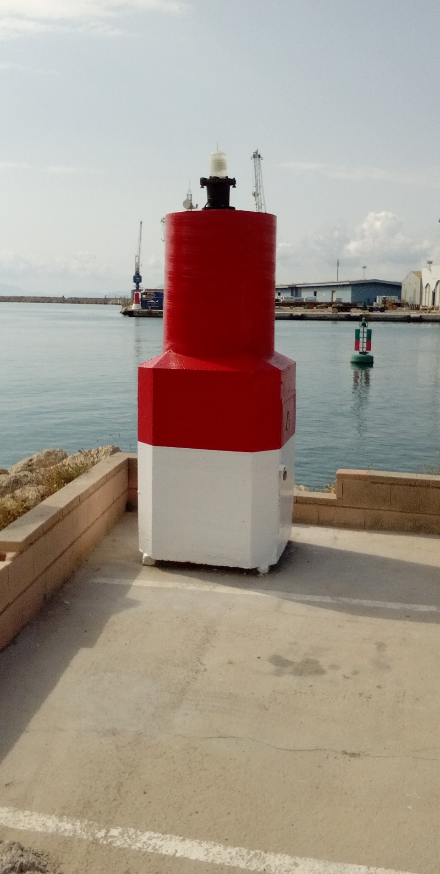

 |  |  |  | Fecha de toma:
 |  |  |  | 2018-07-03

 | NIF : | 25560 |  | Nº LOCAL | 6
 | Nº Internacional | E-0196.25
 | LOCALIZACIÓN: | Dársena deportiva Extremo contradique.
 | UBICACIÓN: | Puerto de Gandía

Observaciones:

Mantenimiento:
27/10/2005 Instalación BDL 120 LMV
11/08/2007 Cambio de óptica Grietas longitudinales en toda la superficie
17/11/2009 Cambio de óptica Grietas longitudinales en toda la superficie
01/03/2012 Cambio de óptica Grietas longitudinales en toda la superficie
18/01/2013 Cambio de destellador DES 22 por fallo
18/01/2013 Cambio de LDR
18/01/2013 Cambio de batería (Gel 120 amp/h - año 2009)
13/09/2013 Cambio de tarjeta reguladora TR 355 del cargador de baterías.
15/11/2016 Se pinta la torre dejando el tercio inferior de blanco.
31/05/2018 Se retira la linterna para reformar la señal
06/06/2018 Se termina la reforma y se vuelve a instalar la linterna en su sitio.

 | NIF : | 25560 |  | Nº LOCAL | 6
 | Nº Internacional | E-0196.25
 | LOCALIZACIÓN: | Dársena deportiva Extremo contradique.
 | UBICACIÓN: | Puerto de Gandía

Mantenimiento:

7-25563
 | NIF : | 25563 |  | Nº LOCAL | 7
 | Nº Internacional | E-0196.32
 | LOCALIZACIÓN: | Pantalan A - extremo - muelle Borgia
 | UBICACIÓN: | Puerto de Gandía

 | (WGS84) Latitud | 38º 59.720' N | Longitud | 00º 9.359' W

 | (ETRS89) X | 746306.45 | Y | 4320107.52

 | TIPO: | Baliza
 | FORMA/MODELO: | Linterna sobre pilote.
 | MATERIAL | Acero
 | APARIENCIA: | Gp D (4 ) V 11s.
 | CARACTERÍSTICA: | (L0,5 oc1,5)3 L0,5 oc4,5 = 11 s
 | ELEVACIÓN: | 3 m
 | ALTURA: | 2 m
 | ALCANCE: | 1mn
 | LINTERNA: | MBL 160 (MSM)
 | ALIMENTACIÓN: | Solar (10 W)
 | BATERÍAS: | Gel 6 v. 12 A/h.
 | TELECONTROL: | NO
 | M. DE TOPE | SI

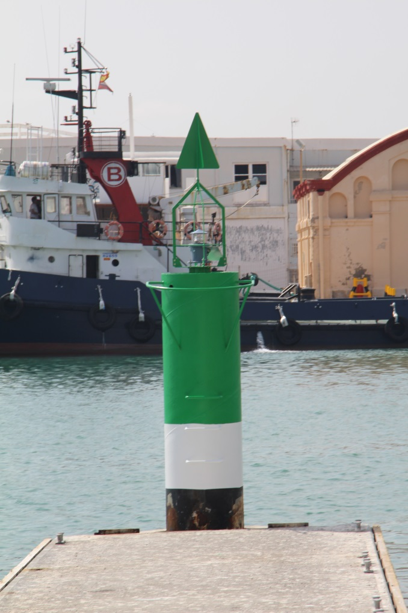

 |  |  |  | Fecha de toma:05/08/15

 | NIF : | 25563 |  | Nº LOCAL | 7
 | Nº Internacional | E-0196.32
 | LOCALIZACIÓN: | Pantalan A - extremo - muelle Borgia
 | UBICACIÓN: | Puerto de Gandía

Observaciones:

Mantenimiento:
05/08/2015 Se instala nueva baliza y se comunica a SASEMAR y PPEE

 | NIF : | 25563 |  | Nº LOCAL | 7
 | Nº Internacional | E-0196.32
 | LOCALIZACIÓN: | Pantalan A - extremo - muelle Borgia
 | UBICACIÓN: | Puerto de Gandía

Mantenimiento:

8-25564
 | NIF : | 25564 |  | Nº LOCAL | 8
 | Nº Internacional
 | LOCALIZACIÓN: | Pantalan B - extremo - muelle Borgia
 | UBICACIÓN: | Puerto de Gandía

 | (WGS84) Latitud | 38º 59.662' N | Longitud | 00º 9.527' W

 | (ETRS89) X | 746069.34 | Y | 4319994.6

 | TIPO: | Baliza
 | FORMA/MODELO: | Linterna sobre pilote.
 | MATERIAL | Acero
 | APARIENCIA: | D Amarillos 3s.
 | CARACTERÍSTICA: | L0,5 oc 2,5 = 3 s
 | ELEVACIÓN: | 3 m
 | ALTURA: | 3 m
 | ALCANCE: | 1mn
 | LINTERNA: | MBL 160 (MSM)
 | ALIMENTACIÓN: | Solar (10 W)
 | BATERÍAS: | Gel 6 v. 12 A/h.
 | TELECONTROL: | NO
 | M. DE TOPE | SI

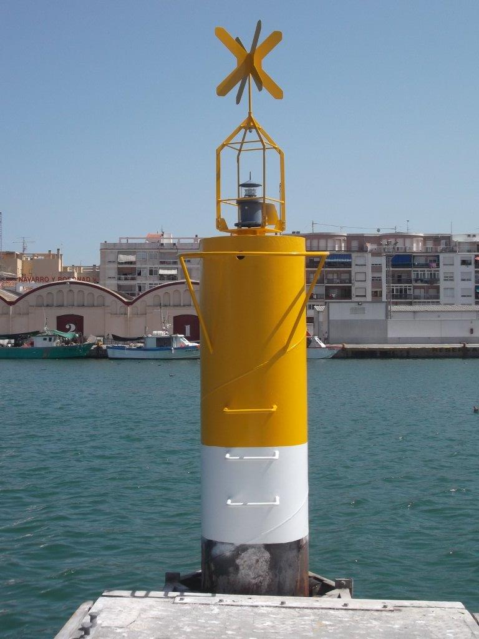

 |  |  |  | Fecha de toma:05/08/15

 | NIF : | 25564 |  | Nº LOCAL | 8
 | Nº Internacional
 | LOCALIZACIÓN: | Pantalan B - extremo - muelle Borgia
 | UBICACIÓN: | Puerto de Gandía

Observaciones:

Mantenimiento:
05/08/2015 Se instala nueva baliza y se comunica a SASEMAR y PPEE

 | NIF : | 25564 |  | Nº LOCAL | 8
 | Nº Internacional
 | LOCALIZACIÓN: | Pantalan B - extremo - muelle Borgia
 | UBICACIÓN: | Puerto de Gandía

Mantenimiento:

9-25565
 | NIF : | 25565 |  | Nº LOCAL | 9
 | Nº Internacional | E-0196.3
 | LOCALIZACIÓN: | Muelle final encauzamiento
 | UBICACIÓN: | Puerto de Gandía

 | (WGS84) Latitud | 38º 59.639' N | Longitud | 00º 9.560' W

 | (ETRS89) X | 746020.162 | Y | 4319948.764

 | TIPO: | Baliza
 | FORMA/MODELO: | Torre troncopiramidal verde
 | MATERIAL | Acero
 | APARIENCIA: | D Verdes. 3s
 | CARACTERÍSTICA: | L0,5 oc 2,5 = 3 s
 | ELEVACIÓN: | 5m
 | ALTURA: | 3m
 | ALCANCE: | 1mn
 | LINTERNA: | DES 22 LMV 2 discos de leds Óptica BDL 120
 | ALIMENTACIÓN: | solar
 | BATERÍAS: | Gel 100A/h
 | TELECONTROL: | NO

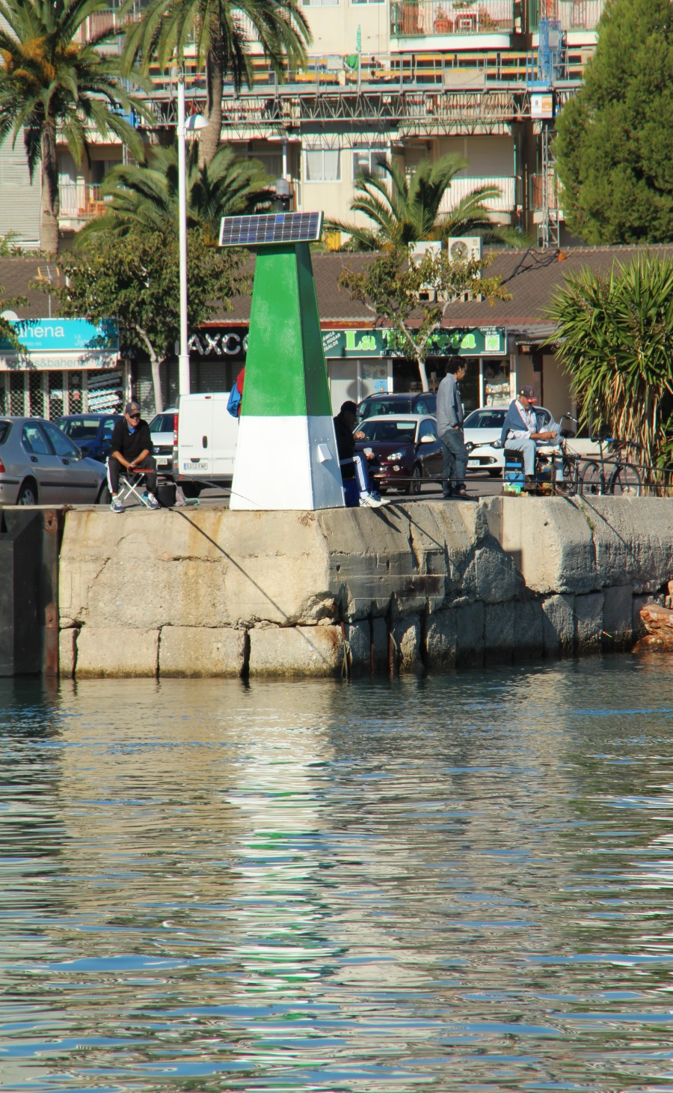

 |  |  |  | Fecha de toma:
 |  |  |  | 2016-11-18

 | NIF : | 25565 |  | Nº LOCAL | 9
 | Nº Internacional | E-0196.3
 | LOCALIZACIÓN: | Muelle final encauzamiento
 | UBICACIÓN: | Puerto de Gandía

Observaciones:

Mantenimiento:
30/03/2005 Instalación BKL 120 en poste verde
24/06/2008 Cambio de linterna por avería Se repara la retirada
03/02/2009 Cambio de destellador por avería
05/02/2010 Instalación BDL 120 en torre troncopiramidal Instalación BDL 120 en torre troncopiramidal Instalación BDL 120 en torre troncopiramidal Instalación BDL 120 en torre troncopiramidal 05/02/2010 Instalación BDL 120 en torre troncopiramidal
31/01/2913 Cambio del regulador solar por avería
18/09/2013 Cambio de LDR
05/08/2015 Cambio de característica.
10/09/2016 Se sustituye disco de leds en la linterna.
15/11/2016 Se pinta la torre dejando el tercio inferior de blanco
30/12/2016 Se sustituye el regulador averiado y la batería descargada por otra usada.

 | NIF : | 25565 |  | Nº LOCAL | 9
 | Nº Internacional | E-0196.3
 | LOCALIZACIÓN: | Muelle final encauzamiento
 | UBICACIÓN: | Puerto de Gandía

Mantenimiento:

10-25570
 | NIF : | 25570 |  | Nº LOCAL | 10
 | Nº Internacional | E-0196.35
 | LOCALIZACIÓN: | Muelle frutero angulo NE
 | UBICACIÓN: | Puerto de Gandía

 | (WGS84) Latitud | 38º 59.708' N | Longitud | 00º 9.259' W

 | (ETRS89) X | 746450.572 | Y | 4320089.514

 | TIPO: | Baliza
 | FORMA/MODELO: | Torre tronco piramidal roja
 | MATERIAL | Acero
 | APARIENCIA: | Gp D(3) R 9s.
 | CARACTERÍSTICA: | (L0,5 oc1,5)2 L0,5 oc4,5 = 9 s
 | ELEVACIÓN: | 5m
 | ALTURA: | 3m
 | ALCANCE: | 1mn
 | LINTERNA: | DES 22 LMV 2 discos de leds Óptica BDL 120
 | ALIMENTACIÓN: | Solar
 | BATERÍAS: | Gel 100 Amp/h
 | TELECONTROL: | NO

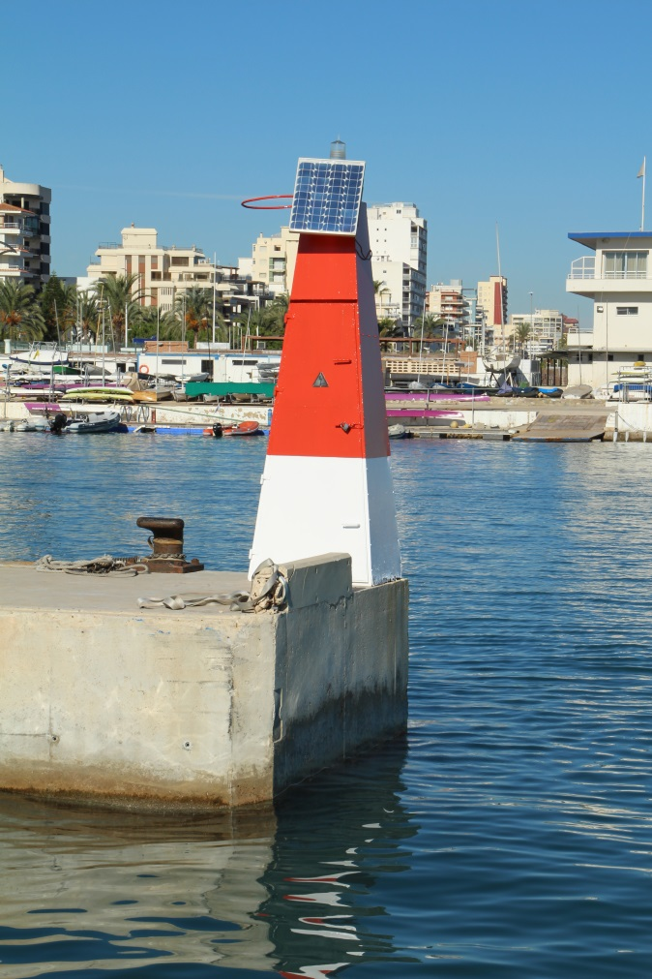

 |  |  |  | Fecha de toma:
 |  |  |  | 2016-11-18

 | NIF : | 25570 |  | Nº LOCAL | 10
 | Nº Internacional | E-0196.35
 | LOCALIZACIÓN: | Muelle frutero angulo NE
 | UBICACIÓN: | Puerto de Gandía

Observaciones:

Mantenimiento:
25/01/2007 Instalación BKL 120 en poste rojo
26/05/2010 Cambio de linterna completa
26/10/2011 Instalación BDL 120 en torre troncopiramidal nueva
15/11/2016 Se pinta la torre dejando el tercio inferior de blanco
12/05/2017 Se sustituye la torre entera por oxidación de la base.
12/05/2017 Se sustituye la LDR.

 | NIF : | 25570 |  | Nº LOCAL | 10
 | Nº Internacional | E-0196.35
 | LOCALIZACIÓN: | Muelle frutero angulo NE
 | UBICACIÓN: | Puerto de Gandía

Mantenimiento:

